气缸1
电压 | 压力 | 设置电压 | 预期压力 | 预期压力 | 应设置电压
1 | 31.659 | 3.2 | 117.2372
1.5 | 49.937 |  | -7.886
2 | 70.166 |  | -7.886
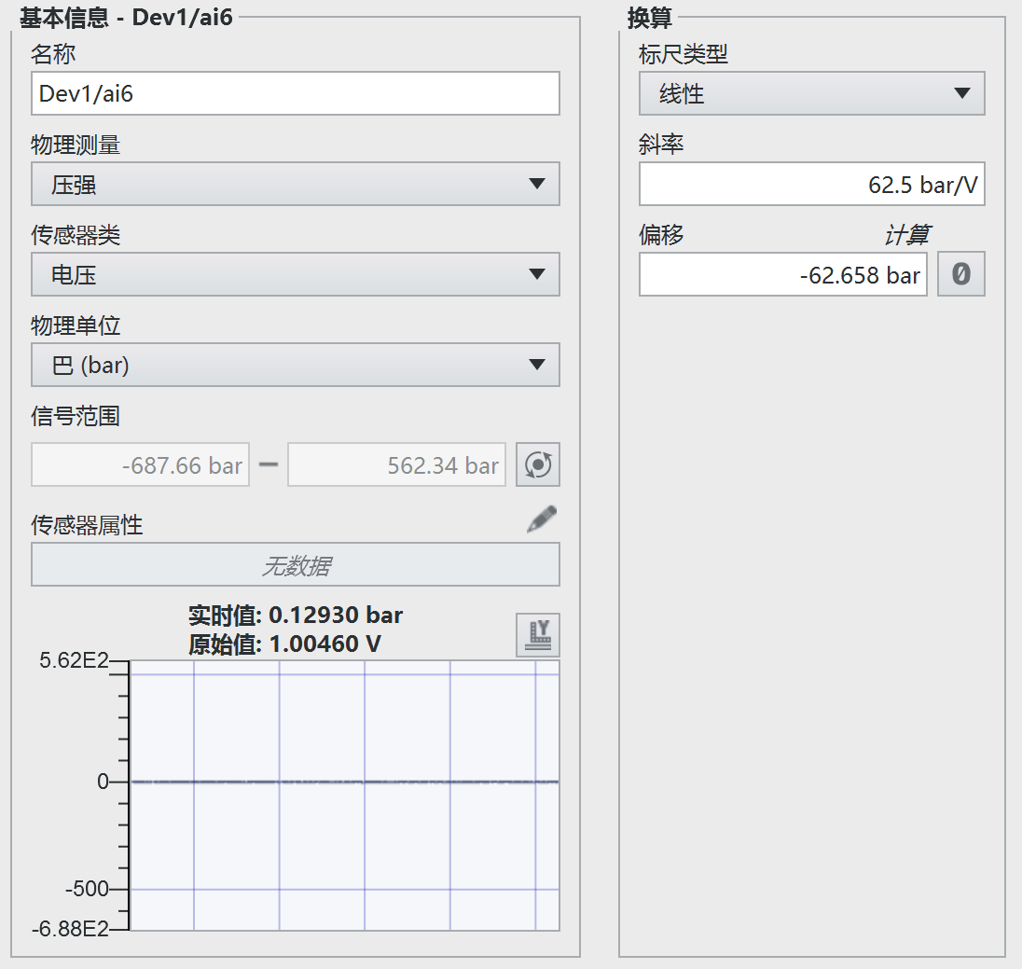
2.5 | 90.194 |  | -7.886
3 | 109.84 |  | -7.886
3.5 | 128.86 |  | -7.886
4 | 148.45 |  | -7.886
4.5 | 167.97 |  | -7.886
5 | 188.04 |  | -7.886
5.5 | 206.76 |  | -7.886
6 | 226.75 |  | -7.886

气缸2
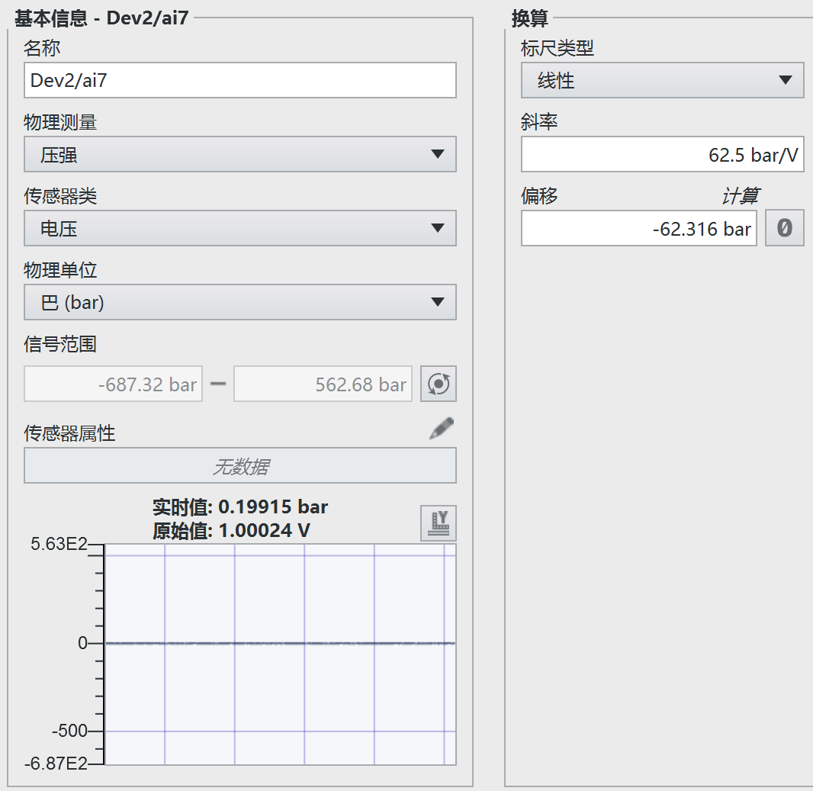
电压 | 压力
1 | 27.281
1.5 | 46.452
2 | 64.52
2.5 | 84.916
3 | 104.73
3.5 | 123.72
4 | 143.29
4.5 | 162.69
5 | 180.72
5.5 | 199.1
6 | 217.83

